手順書
操作手順書 |  |  |  |  | 作成日時：2019/08/07-18:54:03

 | １．操作環境

 |  |  | シナリオファイル名 | C:\Users\Administrator\Desktop\動作確認手順\単位マスタ登録_訂正.winsnr

 | ２．操作手順

 |  | ２．１．シナリオ：単位マスタ登録/訂正
 |  |  | ２．１．１． [単位マスタ登録／訂正]ウィンドウ |  |  | 確認日 | 結果
 |  |  | 画面 | 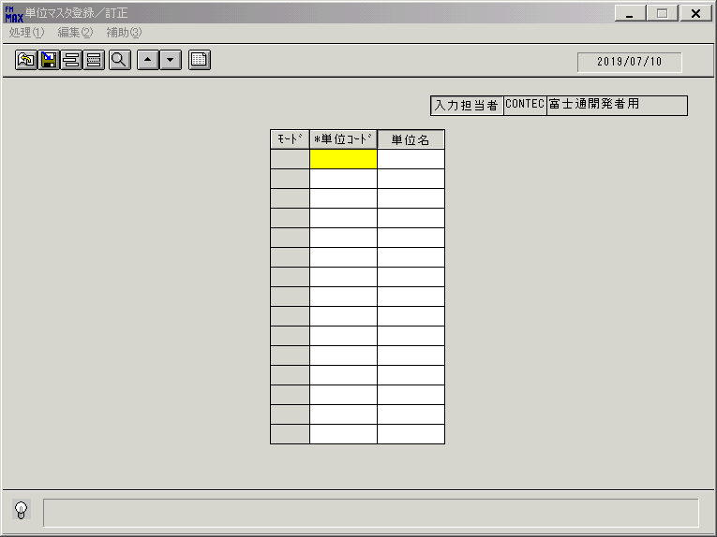
 |  |  | 操作内容 | 「単位コード」「単位名」に値を入力し、更新ボタンを押します。

 |  |  | ２．１．２． [単位マスタ登録／訂正]ウィンドウ |  |  | 確認日 | 結果
 |  |  | 画面 | 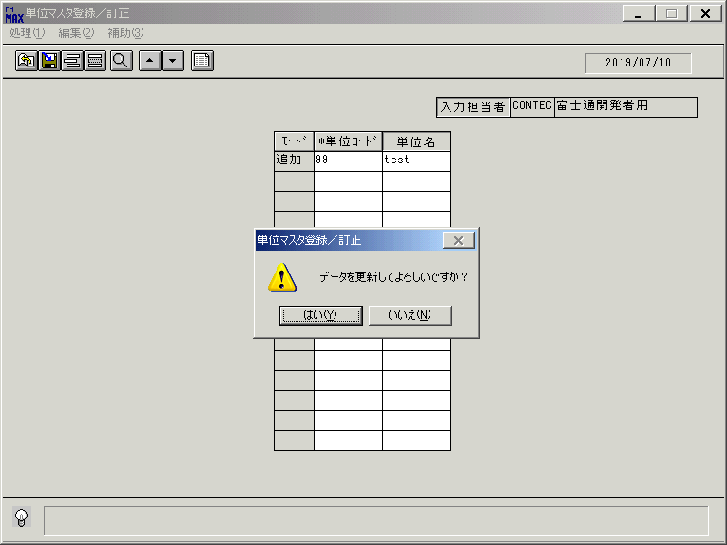
 |  |  | 操作内容 | 「はい」を押します。

 |  |  | ２．１．３． [単位マスタ登録／訂正]ウィンドウ |  |  | 確認日 | 結果
 |  |  | 画面 | 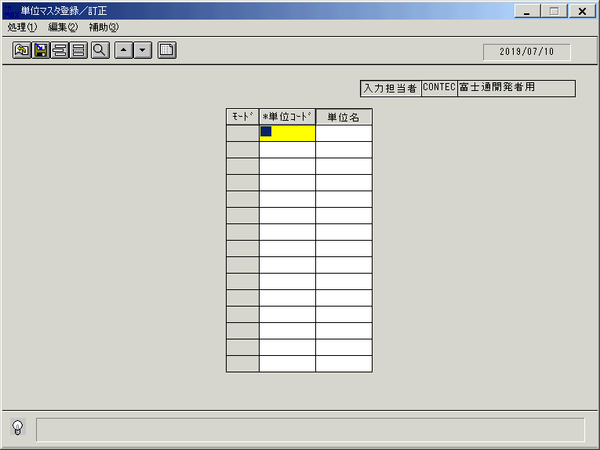
 |  |  | 操作内容 | 登録したデータを削除します。削除ボタンを押します。

 |  |  | ２．１．４． [単位マスタ登録／訂正]ウィンドウ |  |  | 確認日 | 結果
 |  |  | 画面 | 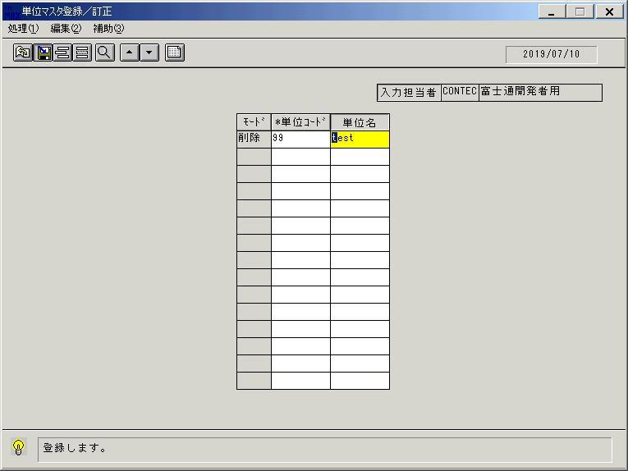
 |  |  | 操作内容 | ２．１．１で入力した「単位コード」「単位名」を入力し、更新ボタンを押します。

 |  |  | ２．１．５． [単位マスタ登録／訂正]ウィンドウ |  |  | 確認日 | 結果
 |  |  | 画面 | 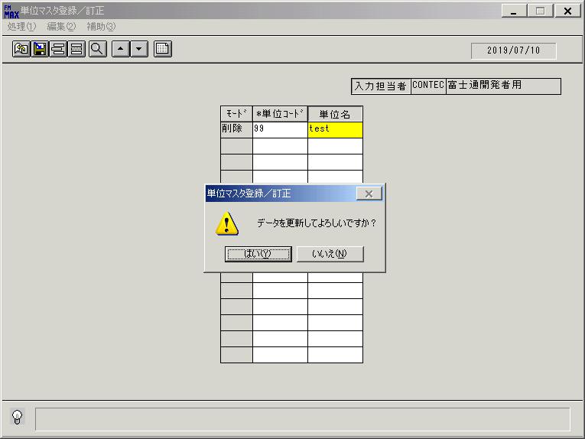
 |  |  | 操作内容 | 「はい」を押します。

 |  |  | ２．１．６． [単位マスタ登録／訂正]ウィンドウ |  |  | 確認日 | 結果
 |  |  | 画面 | 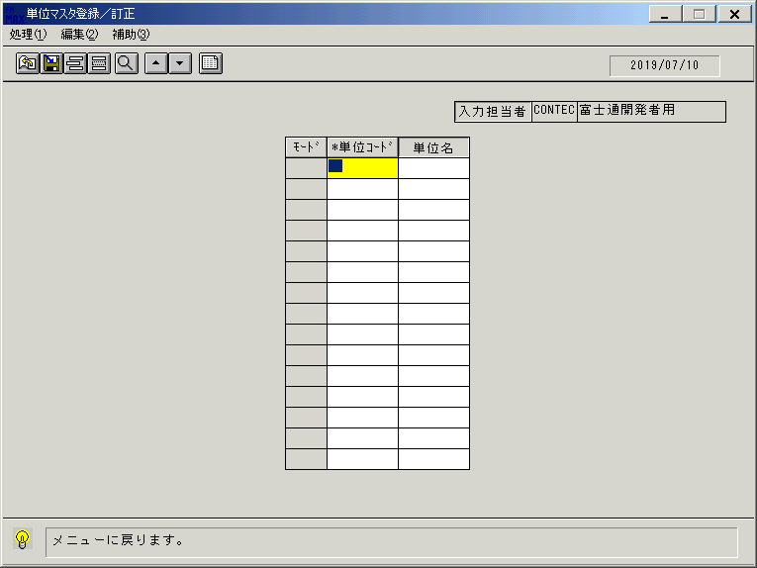
 |  |  | 操作内容 | 終了ボタンを押します。

 |  |  | ２．１．７． [単位マスタ登録／訂正]ウィンドウ |  |  | 確認日 | 結果
 |  |  | 画面 | 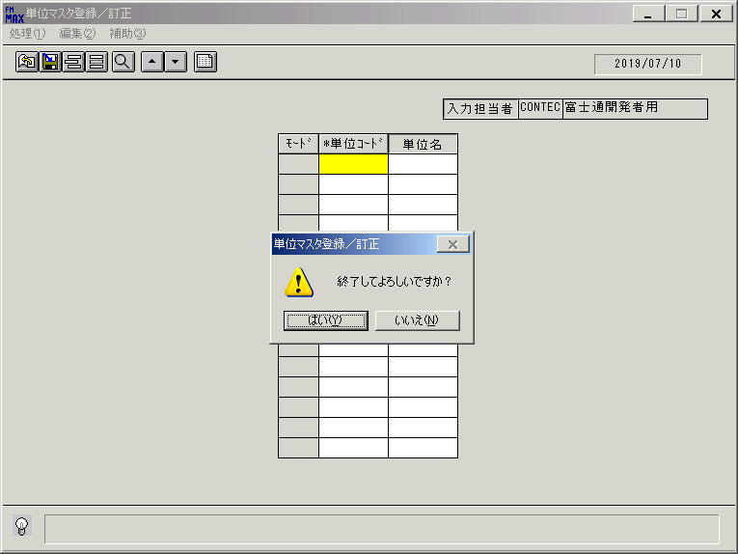
 |  |  | 操作内容 | 「はい」を押します。

